1GD-FR-0020
 |  |  |  |  |  | PROCESO DE GESTIÓN DOCUMENTAL |  |  |  |  |  |  |  |  | POLICÍA NACIONAL
Código:1GD-FR-0020
Fecha: 04/07/2018 |  |  |  |  |  | DIAGNÓSTICO INTEGRAL PARA LOS ARCHIVOS DE LA POLICÍA NACIONAL
Versión: 0

CIUDAD: Monteria |  |  |  |  |  |  |  |  | FECHA ELABORACIÓN DEL DIAGNÓSTICO |  |  |  |  |  |  | 20 |  | 4 |  |  | 2022
RESPONSABLE DEL DILIGENCIAMIENTO: PATRULLERO FRANCISCO JAVIER FERNANDEZ GARCES
A. IDENTIFICACIÓN
CÓDIGO Y NOMBRE DE LA UNIDAD: 3.8.6.7 POLICIA METROPOLITANA SAN JERONIMO DE MONTERIA
FECHA DE CREACIÓN DE LA UNIDAD: 02/05/2014 |  |  |  |  |  |  |  |  | ACTO ADMINISTRATIVO DE CREACIÓN DE LA UNIDAD:RESOLUCION Nº 01703 02/05/2014
DIRECCIÓN DE LA UNIDAD: CALLE 29 Nº 5 - 61, BARRIO CENTRO |  |  |  |  |  |  |  |  | ACTO ADMINISTRATIVO VIGENTE DE LA UNIDAD: RESOLUCIÓN 03156 DEL 19/06/2018
CORREO ELECTRÓNICO DE LA UNIDAD: memot.coman@policia.gov.co |  |  |  |  |  |  |  |  | TELÉFONO: 7812525 |  |  |  |  |  |  |  | IP: 38053
A.1 DIRECTOR, COMANDANTE O JEFE DE LA UNIDAD:
NOMBRE: |  | WILSON ARMEL MONTENEGRO RAMIREZ
GRADO: |  | CORONEL
CARGO: |  | COMANDANTE POLICIA METROPOLITANA SAN JERONIMO DE MONTERIA
TIEMPO EN EL CARGO:
A.2 ADMINISTRACIÓN DEL ARCHIVO
Jefe Grupo de Gestión Documental
NOMBRES Y APELLIDOS: ELKIN DAVID SUAREZ CANCHILA |  |  |  |  |  |  |  |  | CAPACITACIÓN O CURSOS EN GESTIÓN DOCUMENTAL Y ARCHIVÍSTICA
GRADO: INTENDENTE |  |  |  |  |  |  |  |  | 1
CARGO: JEFE GESTION DOCUMENTAL |  |  |  |  |  |  |  |  | 2
TIEMPO EN EL PROCESO DE GESTIÓN DOCUMENTAL |  |  |  |  |  |  |  |  | 3
TIEMPO EN LA INSTITUCIÓN |  |  |  |  |  |  |  |  | 4
CORREO INSTITUCIONAL: |  |  |  |  |  |  |  |  | 5
No. CELULAR: |  |  |  |  |  |  |  |  | 6
No IP DE LA OFICINA Y/O GRUPO |  |  |  |  |  |  |  |  | 7
CONDICIÓN MÉDICO LABORAL: |  |  |  |  |  |  |  |  | 8
Funciones del Jefe Grupo de Gestión Documental
1 | SUPERVISAR EL TRÁMITE EN LAS VENTANILLAS ÚNICAS DE LA DOCUMENTACIÓN OFICIAL A TRAVÉS DE MECANISMOS PARA QUE SE GARANTICE EL MANEJO EXPEDITO Y CONTROLADO DE LA CORRESPONDENCIA.
2 | VERIFICAR EL CUMPLIMIENTO A LOS LINEAMIENTOS DEL PROCESO DE GESTIÓN DOCUMENTAL, RESPECTO AL CONTROL DE REGISTROS PARA QUE SE EJECUTEN LAS DIRECTRICES Y REGULACIONES DE LOS ENTES COMPETENTES.
3 | SUPERVISAR LA EJECUCIÓN DEL PROCEDIMIENTO ARCHIVO CENTRAL CON EL FIN DE GARANTIZAR LA DISPONIBILIDAD E INTEGRIDAD DE LOS ACTIVOS DE INFORMACIÓN PARA LA CONSULTA.
4 | PROYECTAR LAS MODIFICACIONES O ACTUALIZACIONES DE LAS TABLAS DE RETENCIÓN DOCUMENTAL CUANDO SE REQUIERA, PARA EL TRÁMITE RESPECTIVO ANTE EL COMITÉ DE ARCHIVO DE LA UNIDAD.
5
6
7
Responsable Archivo Central
NOMBRES Y APELLIDOS: ELIECER JOTA SENA HERNANDEZ |  |  |  |  |  |  |  |  | CAPACITACIÓN O CURSOS EN GESTIÓN DOCUMENTAL Y ARCHIVÍSTICA
GRADO: SUBINTENDENTE |  |  |  |  |  |  |  |  | 1
CARGO: RESPONSABLE ARCHIVO |  |  |  |  |  |  |  |  | 2
TIEMPO EN EL PROCESO DE GESTIÓN DOCUMENTAL |  |  |  |  |  |  |  |  | 3
TIEMPO EN LA INSTITUCIÓN |  |  |  |  |  |  |  |  | 4
CORREO INSTITUCIONAL: |  |  |  |  |  |  |  |  | 5
No. CELULAR: |  |  |  |  |  |  |  |  | 6
No IP DE LA OFICINA Y/O GRUPO |  |  |  |  |  |  |  |  | 7
CONDICIÓN MÉDICO LABORAL: |  |  |  |  |  |  |  |  | 8
Funciones del Responsable Archivo Central
1 | REVISAR LOS LOS PARAMETROS ESTABLECIDOS EN GESTION DOCUMENTAL CON EL FIN DE GARANTIZAR LOS NIVELES DE SEGURIDAD Y CONFIDENCIALIDADA DE LA INFORMACION
2 | LLEVAR EL CONTROL DE LA ENTRADA Y SALIDA DE LOS DOCUMENTOS QUE SE ENCUENTREN BAJO SU RESPONSABILIDAD SIGUIENDO LOS PROCEDIMIENTOS ESTABLECIDOS CON EL FIN DE PREVENIR LA PERDIDA DE INFORMACION
3 | REVISAR LOS CONSECTOS TECNICOS SOBRE GESTION DOCUEMNTAL EMITIDOS POR EL GRUPO CON EL FIN QUE CUMPLAN CON LAS DIRECTRICES DE LA INSTITUCION Y ESTATAL
4
5
6
7
TALENTO HUMANO
GRADO | APELLIDOS Y NOMBRES |  |  |  | CÉDULA | CARGO ACTUAL | No. De Celular | TIEMPO DE SERVICIO EN LA UNIDAD |  |  | TIEMPO EN EL PROCESO DE GESTIÓN DOCUMENTAL |  |  | NIVEL ACADÉMICO |  |  |  |  | CONDICIÓN MÉDICO LABORAL
 |  |  |  |  |  |  |  | Años | Meses | Días | Años | Meses | Días
IT | SUAREZ CANCHILA ELKIN DAVID |  |  |  |  | JEFE GESTION DOCUMENTAL
SI | SENA HERNANDEZ ELIECER JOTA |  |  |  |  | RESPONSABLE ARCHIVO
PT | MARIMON ARGUMEDO ALBEIRO JOSE |  |  |  |  | RADICADOR
PT | CALDERON MORALES JOSE GERMAN |  |  |  |  | ESTAFETA
PT | FERNANDEZ GARCES FRANCISCO JAVIER |  |  |  |  | AUXILIAR DE ARCHIVO
PT | BRAVO PALACIOS HERMEN MANUEL |  |  |  |  | AUXILIAR DE ARCHIVO
PT | SANTAMARIA PAEZ ANDRES ALFONSO |  |  |  |  | AUXILIAR DE ARCHIVO
PT | BURGOS NUÑEZ JAHIR ALFREDO |  |  |  |  | AUXILIAR DE ARCHIVO
A.3 NIVEL Y TIPO DE ARCHIVO
NIVEL DE LA UNIDAD |  |  |  |  | Asesor |  | Control |  | Operativo |  |  |  | Administrativo |  |  |  |  | Docente
 |  |  |  |  |  |  |  |  | X
JURISDICCIÓN |  |  |  |  | Dirección |  |  | Oficina Asesora |  |  | Región |  | Metropolitana |  | Departamento |  |  | Escuela de Policía |  |  |  | Centro de Instrucción
 |  |  |  |  |  |  |  |  |  |  |  |  | X
MISIÓN DE LA UNIDAD |  |  |  |  | EL FIN PRIMORDIAL DE LA POLICÍA NACIONAL ES EL MANTENIMIENTO DE LA CONVIVENCIA COMO CONDICIÓN NECESARIA PARA EL EJERCICIO DE LOS DERECHOS Y LIBERTADES PÚBLICAS Y PARA ASEGURAR QUE LOS HABITANTES DE COLOMBIA CONVIVAN EN PAZ FUNDAMENTADA EN EL CÓDIGO DE ÉTICA POLICIAL.
SISTEMA DE ARCHIVO |  |  |  |  | Centralizado |  |  |  |  |  |  | Descentralizado
 |  |  |  |  | X
CLASES DE ARCHIVOS |  |  |  |  | Archivo de Gestión |  | Archivo de Central |  | Archivo Intermedio |  |  | Archivo Histórico |  |  | Número de Depósitos
 |  |  |  |  |  |  | X
NUMERO DE DEPENDENCIAS |  |  |  |  | Operativas |  |  |  |  |  |  |  | Administrativas
 |  |  |  |  | 40 |  |  |  |  |  |  |  | 16
SERVICIOS QUE PRESTA |  |  |  |  | EL GRUPO DE GESTIÓN DOCUMENTAL - ARCHIVO CENTRAL PRESTA LOS SIGUIENTES SERVICIOS
 |  |  |  |  | 1 | Asesorías y Acompañamientos |  |  |  |  | Periodicidad |  | Semestral | Cantidad |  | 2 | Origen |  | Interno
 |  |  |  |  | 2 | Respuesta Derechos de Petición |  |  |  |  |  |  | Mensual |  |  | 2 |  |  | Interno y Externo
 |  |  |  |  | 3 | Prestamos y Consultas de Documentos |  |  |  |  |  |  | Mensual |  |  | 2 |  |  | Interno y Externo
 |  |  |  |  | 4 | Transferencias Documentales |  |  |  |  |  |  | Mensual |  |  | 5 |  |  | Interno
 |  |  |  |  | 5 | Requerimientos / Solicitudes |  |  |  |  |  |  | Mensual |  |  | 3 |  |  | Interno y Externo
 |  |  |  |  | 6
 |  |  |  |  | 7
 |  |  |  |  | PROCESOS TÉCNICOS DE REPROGRAFÍA DESARROLLADOS
 |  |  |  |  | DIGITALIZACIÓN | Unidad de Conservación | Periodicidad | Cantidad | MICROFILMACIÓN |  |  | Soporte |  |  |  | Periodicidad |  |  | Cantidad
 |  |  |  |  |  | No Aplica | No Aplica | 0 |  |  |  | No Aplica |  |  |  | No Aplica |  |  | 0
 |  |  |  |  |  | Almacenamiento y Administración
 |  |  |  |  |  | No Aplica
A.4 PRESUPUESTO ANUAL DEL ARCHIVO
PROPIO: ________________________________________________________ |  |  |  |  |  | ASIGNADO POR LA DEPENDENCIA: ___________________________________ |  |  |  | SEGÚN NECESIDADES:___________________________ |  |  |  |  |  |  | OTRO: ________________________________________
ASIGNACIÓN DE RUBROS PARA EL ARCHIVO: |  |  |  |  |  |  |  | N/A
Materiales de consumo: |  |  |  |  |  |  |  | N/A
Personal: |  |  |  |  |  |  |  | N/A
Proceso de Reprografía (Digitalización o Microfilmación) (Insumos) |  |  |  |  |  |  |  | N/A
Conservación o Preservación: |  |  |  |  |  |  |  | N/A
Mantenimiento: |  |  |  |  |  |  |  | N/A
Capacitación: |  |  |  |  |  |  |  | N/A
Equipos: |  |  |  |  |  |  |  | N/A
Organización: |  |  |  |  |  |  |  | N/A
Otro (cual): |  |  |  |  |  |  |  | N/A
...
 |  |  |  |  |  | Archivo Central |  |  | Mantenimiento preventivo y correctivo de los aires acondicionados del archivo central |  |  | Comunicación Oficial Electrónica Nro. GS-2022-017243-MEMOT |  |  | N/A |  |  |  |  | N/A
 |  |  |  |  |  | Archivo Central |  |  | N/A |  |  | N/A |  |  | Semestral |  |  |  |  | esta pendiente la desinfección, desratización y desinsectación para el mes de junio
 |  |  |  |  |  | Archivo Central |  |  | Hace realiza el registro de la temperatura y humedad |  |  | Diligensamiento diario de la planilla de control ambiental |  |  | Diario |  |  |  |  | N/A
 |  |  |  |  |  | Archivo Central |  |  | N/A |  |  | N/A |  |  | Anual |  |  |  |  | esta programada para el mes de julio
 |  |  |  |  |  | Archivo Central |  |  | N/A |  |  | N/A |  |  | N/A |  |  |  |  | N/A
...
 |  |  |  |  |  | Archivo Central |  |  | Mantenimiento preventivo y correctivo de los aires acondicionados del archivo central |  |  | Comunicación Oficial Electrónica Nro. GS-2022-017243-MEMOT |  |  | N/A |  |  |  |  | N/A
 |  |  |  |  |  | Clase de Archivo |  |  | Actividad |  |  | Evidencia |  |  | periodicidad |  |  |  |  | Observaciones
 |  |  |  |  |  | Archivo Central |  |  | No Aplica |  |  | No Aplica |  |  | No Aplica |  |  |  |  | No Aplica
...
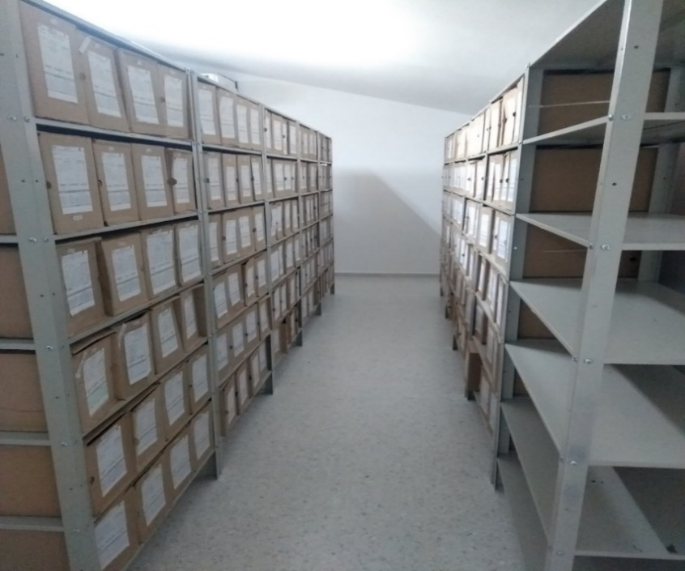
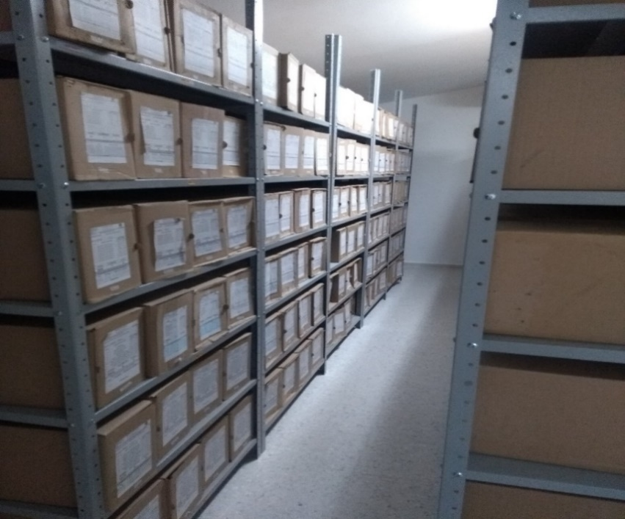

 |  |  | 20 | 4 | 2022 |  | Fecha de Elaboración |  | 20 | 4 | 2022 |  |  |  | VISTO BUENO JEFE DE LA UNIDAD
 |  |  | PT. FRANCISCO JAVIER FERNANDEZ GARCES |  |  |  | Jefe Grupo de Gestión Documental |  | IT. ELKIN DAVID SUAREZ CANCHILA |  |  |  |  |  | Comandante de Unidad |  | CORONEL WILSON ARMEL MONTENEGRO RAMIREZ
 |  |  | Grado Nombres y Apellidos |  |  |  |  |  | Grado Nombres y Apellidos |  |  |  |  |  |  | Grado Nombres y Apellidos

 |  |  |  |  |  |  | Firma |  |  |  |  |  |  |  |  | Firma

